상품카테고리
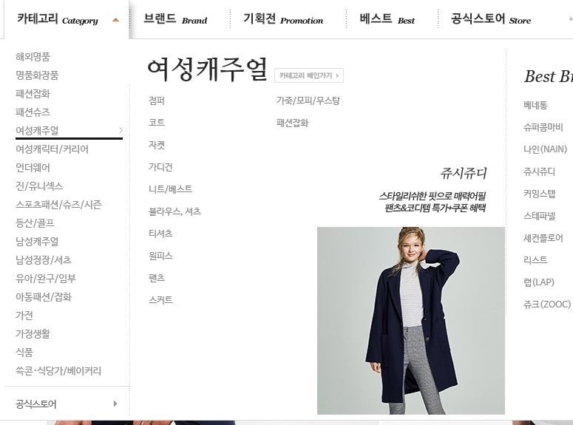
상품카테고리 정보 |  | Table | tblproductlink
항목 | 형지 | 쇼핑몰테이블 | Data type
상품코드 |  | c_productcode | varchar
카테고리코드 |  | c_category | varchar
메인카테고리여부 |  | c_maincate | int4
대분류코드 |  | c_date_1 | varchar
중분류코드 |  | c_date_2 | varchar
소분류코드 |  | c_date_3 | varchar
세분류코드 |  | c_date_4 | varchar

